Инфографика
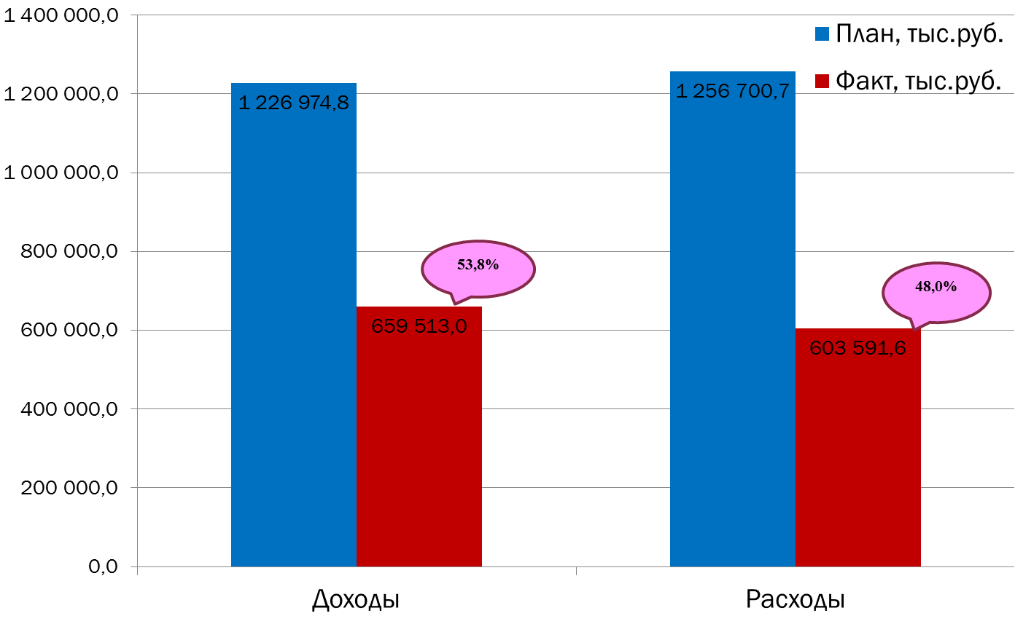
Текущее исполнение городского бюджета на 01.08.2022 г.

